Capa
Ministério da Agricultura e Pecuária
Secretaria de Política Agrícola - SPA
Departamento de Análise Econômica e Políticas Agropecuárias - DAEP

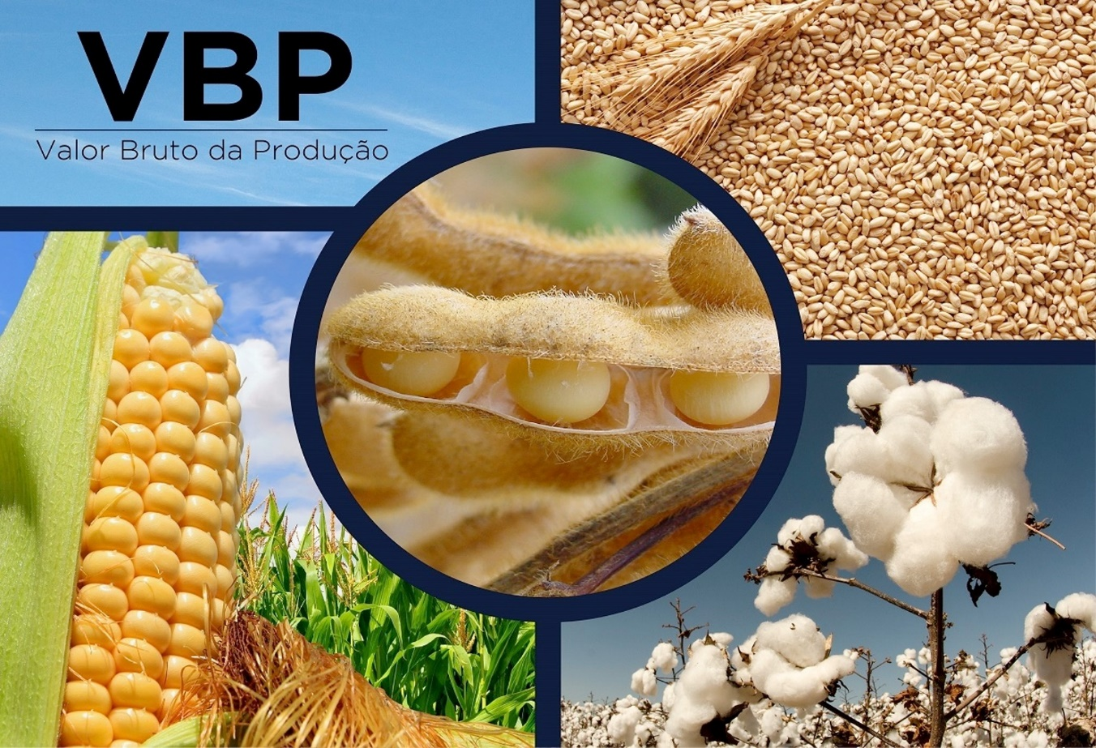
VBP BRASIL - Selecione

mês/2020
setembro/2026
VBP Brasil
VBP Completo Real

Laspeyres
Variação

VBP Completo Nominal

Ranking

VBP
Ministério da Agricultura e Pecuária
Secretaria de Política Agrícola - SPA
Departamento de Análise Econômica e Políticas Agropecuárias - DAEP

Voltar
VBP AGROPECUÁRIA - BRASIL
 | TOTAL LAVOURAS | TOTAL PECUÁRIA | VBP TOTAL
2000 | 292.05 | 138.80 | 430.86
2001 | 324.42 | 147.90 | 472.32
2002 | 387.53 | 157.44 | 544.96
2003 | 439.84 | 168.63 | 608.47
2004 | 436.62 | 183.06 | 619.68
2005 | 369.14 | 194.92 | 564.06
2006 | 371.40 | 189.22 | 560.62
2007 | 419.42 | 221.73 | 641.16
2008 | 481.60 | 248.18 | 729.78
2009 | 457.46 | 244.89 | 702.34
2010 | 474.43 | 255.10 | 729.53
2011 | 551.00 | 269.98 | 820.97
2012 | 580.96 | 275.36 | 856.32
2013 | 632.09 | 307.18 | 939.27
2014 | 640.22 | 331.10 | 971.32
2015 | 642.54 | 337.46 | 980.01
2016 | 650.67 | 325.62 | 976.29
2017 | 653.37 | 329.78 | 983.15
2018 | 631.12 | 319.25 | 950.37
2019 | 622.04 | 349.05 | 971.09
2020 | 758.28 | 385.95 | 1,144.23
2021 | 859.42 | 399.24 | 1,258.66
2022 | 864.28 | 393.62 | 1,257.89
2023 | 899.42 | 401.84 | 1,301.26
2024 | 872.45 | 443.52 | 1,315.97
2025 | 965.17 | 521.86 | 1,487.02
2026** | 921.70 | 517.89 | 1,439.59
VALOR BRUTO DA PRODUÇÃO - LAVOURAS E PECUÁRIA - BRASIL
Valores em R$*
LAVOURAS | 2022 | 2023 | 2024 | 2025 | 2026** | variação % 2025/2024 | variação % 2026/2025 | Gráficos
Algodão | 36,640,915,895 | 33,279,835,669 | 35,203,853,609 | 36,903,792,867 | 36,051,667,806 | 4.8 | -2.3
Amendoim | 3,763,116,880 | 4,792,198,864 | 4,520,384,146 | 6,433,570,500 | 5,024,254,172 | 42.3 | -21.9
Arroz | 17,940,365,886 | 22,231,333,132 | 25,774,237,284 | 21,543,796,221 | 16,269,743,552 | -16.4 | -24.5
Banana | 16,708,989,471 | 19,199,801,789 | 22,921,796,422 | 22,052,751,620 | 21,965,483,881 | -3.8 | -0.4
Batata - inglesa | 11,928,820,802 | 12,834,588,432 | 20,134,359,761 | 9,328,209,735 | 13,048,539,609 | -53.7 | 39.9
Cacau | 3,480,942,075 | 4,499,557,323 | 11,445,673,953 | 11,984,941,851 | 5,254,989,934 | 4.7 | -56.2
Café | 59,190,689,515 | 54,073,056,203 | 81,563,437,884 | 118,864,514,284 | 106,506,159,720 | 45.7 | -10.4
Cana-de-açúcar | 105,124,388,917 | 124,521,610,932 | 124,467,555,686 | 121,077,232,589 | 112,264,143,453 | -2.7 | -7.3
Feijão | 16,285,094,634 | 16,369,775,241 | 15,318,531,596 | 12,175,176,294 | 14,484,896,566 | -20.5 | 19.0
Laranja | 18,443,562,583 | 22,614,562,541 | 29,276,763,653 | 25,236,881,613 | 13,145,729,350 | -13.8 | -47.9
 |  |  | 127,431,397 | 156,715,025 | 131,968,491 | 23.0 | -15.8
 |  |  | 20,108,645,667 | 20,496,049,602 | 21,813,125,829 | 1.9 | 6.4
VBP Pecuária - por produto
 | Bovinos | Suínos | Frango | Leite | Ovos
2000 | 62.24 | 11.27 | 31.09 | 24.59 | 9.61
2001 | 68.81 | 13.52 | 32.45 | 23.66 | 9.47
2002 | 73.02 | 13.86 | 36.85 | 23.96 | 9.76
2003 | 73.69 | 14.81 | 41.95 | 26.38 | 11.81
2004 | 82.91 | 16.65 | 44.57 | 26.96 | 11.96
2005 | 80.50 | 19.31 | 52.75 | 30.33 | 12.05
2006 | 83.57 | 16.98 | 48.26 | 28.97 | 11.44
2007 | 90.83 | 18.16 | 64.98 | 35.61 | 12.16
2008 | 100.28 | 21.50 | 73.21 | 40.06 | 13.13
2009 | 99.24 | 21.74 | 69.98 | 40.84 | 13.10
2010 | 104.62 | 23.91 | 68.72 | 45.10 | 12.74
2011 | 110.60 | 23.95 | 73.92 | 46.49 | 15.01
2012 | 112.25 | 22.49 | 74.44 | 48.58 | 17.59
2013 | 121.64 | 26.04 | 82.59 | 56.22 | 20.69
2014 | 139.75 | 27.35 | 80.05 | 60.71 | 23.25
2015 | 144.55 | 29.23 | 85.21 | 54.80 | 23.67
2016 | 135.31 | 26.97 | 86.97 | 50.85 | 25.52
2017 | 132.78 | 40.21 | 79.10 | 56.66 | 21.03
2018 | 133.67 | 31.99 | 78.64 | 55.82 | 19.13
2019 | 143.13 | 39.60 | 91.64 | 55.30 | 19.37
2020 | 164.18 | 53.24 | 90.39 | 56.86 | 21.27
2021 | 167.42 | 49.46 | 105.50 | 56.92 | 19.94
2022 | 163.37 | 43.16 | 102.82 | 62.14 | 22.12
2023 | 155.97 | 49.38 | 99.36 | 69.88 | 27.26
2024 | 176.49 | 57.91 | 110.58 | 70.81 | 27.73
2025 | 228.29 | 66.39 | 119.00 | 77.53 | 30.64
2026** | 253.48 | 49.17 | 110.02 | 77.35 | 27.88
 |  |  | 129,612,272,688 | 172,315,546,056 | 162,029,266,836 | 32.9 | -6.0
 |  |  | 308,335,278,709 | 341,347,182,827 | 352,726,784,816 | 10.7 | 3.3
 |  |  | 21,197,382,689 | 21,280,505,607 | 20,421,107,108 | 0.4 | -4.0
 |  |  | 10,874,932,585 | 10,790,235,920 | 7,724,405,675 | -0.8 | -28.4
 |  |  | 11,568,141,663 | 13,179,266,338 | 12,834,725,050 | 13.9 | -2.6
 |  |  | 872,450,679,391 | 965,166,368,949 | 921,696,991,847 | 10.6 | -4.5
 |  |  | 176,490,442,994 | 228,288,856,422 | 253,476,309,571 | 29.3 | 11.0
 |  |  | 57,912,628,211 | 66,388,776,373 | 49,169,734,490 | 14.6 | -25.9
 |  |  | 110,578,022,397 | 119,004,749,168 | 110,017,149,796 | 7.6 | -7.6
 |  |  | 70,811,498,804 | 77,528,387,712 | 77,350,872,595 | 9.5 | -0.2
 |  |  | 27,731,571,053 | 30,644,577,390 | 27,877,317,852 | 10.5 | -9.0
 |  |  | 443,524,163,459 | 521,855,347,065 | 517,891,384,304 | 17.7 | -0.8
 |  |  | 1,315,974,842,850 | 1,487,021,716,015 | 1,439,588,376,151 | 13.0 | -3.2
...

VBP completo
Ministério da Agricultura e Pecuária
Secretaria de Política Agrícola - SPA
Departamento de Análise Econômica e Políticas Agropecuárias - DAEP

Voltar
VALOR BRUTO DA PRODUÇÃO - LAVOURAS E PECUÁRIA - BRASIL
Valores em bilhões R$*
 | 1989 | 1990 | 1991 | 1992 | 1993 | 1994
Algodão | 10.47 | 8.69 | 9.78 | 8.54 | 5.17 | 6.67
Amendoim | 0.80 | 0.64 | 0.72 | 0.58 | 0.72 | 0.67
Arroz | 24.14 | 19.66 | 28.78 | 24.30 | 24.49 | 23.33
Banana | 15.94 | 17.53 | 15.11 | 12.17 | 12.13 | 17.76
Batata - inglesa | 7.93 | 9.90 | 7.28 | 7.77 | 5.90 | 11.59
Cacau | 4.86 | 3.84 | 4.14 | 3.81 | 4.05 | 3.62
Café | - | - | - | - | - | -
Café arábica | - | - | - | - | - | -
Café conilon | - | - | - | - | - | -
Cana-de-açúcar | 35.78 | 38.30 | 38.35 | 41.07 | 34.75 | 41.10
...

Laspeyres
Ministério da Agricultura e Pecuária
Secretaria de Política Agrícola - SPA
Departamento de Análise Econômica e Políticas Agropecuárias - DAEP

Voltar
Evolução do Produto de Lavouras
(Índice de Laspeyres)

Indice do Produto de Lavouras
 | Indice de Prod. base 1990
1990 | 100.00
1991 | 100.28
1992 | 106.20
1993 | 104.57
1994 | 114.16
1995 | 115.02
1996 | 106.55
1997 | 114.04
1998 | 117.32
1999 | 124.73
2000 | 128.29
2001 | 136.97
2002 | 139.51
2003 | 153.87
2004 | 159.64
2005 | 157.14
2006 | 164.86
2007 | 180.78
2008 | 196.91
2009 | 190.31
2010 | 203.58
2011 | 217.04
2012 | 210.93
2013 | 228.01
2014 | 232.56
2015 | 242.32
2016 | 228.24
2017 | 253.83
2018 | 245.13
2019 | 248.62
2020 | 258.85
2021 | 254.99
2022 | 256.90
2023 | 298.27
2024 | 285.80
2025 | 320.79
2026 | 329.95
Ano | Indice de Prod. base 1990 | variação anual
1990 | 100.00 | -
1991 | 100.28 | 0.28
1992 | 106.20 | 5.91
1993 | 104.57 | -1.54
1994 | 114.16 | 9.17
1995 | 115.02 | 0.75
1996 | 106.55 | -7.37
1997 | 114.04 | 7.03
1998 | 117.32 | 2.88
1999 | 124.73 | 6.32
2000 | 128.29 | 2.85
2001 | 136.97 | 6.77
2002 | 139.51 | 1.85
2003 | 153.87 | 10.29
2004 | 159.64 | 3.75
2005 | 157.14 | -1.57
2006 | 164.86 | 4.91
2007 | 180.78 | 9.66
2008 | 196.91 | 8.92
2009 | 190.31 | -3.35
2010 | 203.58 | 6.97
2011 | 217.04 | 6.61
...

Variação
Ministério da Agricultura e Pecuária
Secretaria de Política Agrícola - SPA
Departamento de Análise Econômica e Políticas Agropecuárias - DAEP

Voltar
VALOR BRUTO DA PRODUÇÃO - PRINCIPAIS PRODUTOS AGROPECUÁRIOS - BRASIL
 | Últimos 6 meses - Valores em R$*
LAVOURAS | Apr-26 | May-26 | Jun-26 | Jul-26 | Aug-26 | Sep-26
Algodão Pluma | 32,517,625,031 | 33,153,561,542 | 34,229,676,344 | 34,788,859,843 | 35,669,356,807 | 36,051,667,806
Amendoim | 5,550,863,414 | 5,480,642,349 | 5,340,760,245 | 5,224,547,716 | 5,200,781,323 | 5,024,254,172
Arroz | 14,951,822,370 | 15,070,182,638 | 15,161,191,791 | 15,425,460,228 | 15,784,965,821 | 16,269,743,552
Banana | 22,878,360,041 | 22,704,080,506 | 22,421,372,832 | 22,162,870,233 | 21,882,958,970 | 21,965,483,881
Batata - inglesa | 9,372,207,012 | 11,410,653,947 | 12,887,083,016 | 13,256,733,638 | 12,871,954,775 | 13,048,539,609
Cacau | 5,415,992,224 | 5,176,962,999 | 5,050,186,593 | 5,153,490,616 | 5,242,454,901 | 5,254,989,934
Café | 112,043,584,515 | 109,491,011,626 | 105,099,587,649 | 105,091,590,133 | 104,495,693,201 | 106,506,159,720
Cana-de-açúcar | 111,709,578,767 | 110,659,651,175 | 109,529,110,729 | 110,449,491,586 | 107,972,765,634 | 112,264,143,453
Feijão | 13,574,856,845 | 13,708,586,071 | 14,100,586,027 | 14,156,012,120 | 14,352,271,808 | 14,484,896,566
Laranja | 15,980,233,595 | 15,652,635,918 | 15,186,553,357 | 14,692,129,109 | 14,302,908,887 | 13,145,729,350
...

VBP Completo Nominal
Ministério da Agricultura e Pecuária
Secretaria de Política Agrícola - SPA
Departamento de Análise Econômica e Políticas Agropecuárias - DAEP

Voltar
 |  | VALOR BRUTO NOMINAL DA PRODUÇÃO - LAVOURAS E PECUÁRIA - BRASIL
 |  | Valores em R$*
LAVOURAS | 1989 | 1990 | 1991 | 1992 | 1993 | 1994
Algodão | 688 | 16,232 | 94,045 | 895,547 | 11,953,714 | 386,418,765
Amendoim | 53 | 1,202 | 6,920 | 61,095 | 1,652,978 | 38,726,766
Arroz | 1,588 | 36,716 | 276,690 | 2,549,355 | 56,622,376 | 1,351,753,976
Banana | 1,048 | 32,747 | 145,284 | 1,277,029 | 28,051,839 | 1,028,973,417
Batata - inglesa | 521 | 18,491 | 69,955 | 814,730 | 13,637,711 | 671,767,588
Cacau | 320 | 7,174 | 39,778 | 400,192 | 9,360,554 | 209,695,162
Café | - | - | - | - | - | -
Cana-de-açúcar | 2,353 | 71,525 | 368,679 | 4,309,202 | 80,333,732 | 2,381,905,467
Cebola | 217 | 10,589 | 26,424 | 508,537 | 5,791,032 | 206,384,300
...

Ranking 2026
Ministério da Agricultura e Pecuária
Secretaria de Política Agrícola - SPA
Departamento de Análise Econômica e Políticas Agropecuárias - DAEP

Voltar
Posição do Produto no Valor Bruto da Produção
 | Valores em R$*
POSIÇÃO | LAVOURAS | 2026 | % | POSIÇÃO | LAVOURAS | 2026
1º | Soja | 352,726,784,816 | 24.5% | 1º | Soja | 352,726,784,816
2º | Milho | 162,029,266,836 | 11.3% | 2º | Milho | 162,029,266,836
3º | Cana-de-açúcar | 112,264,143,453 | 7.8% | 3º | Cana-de-açúcar | 112,264,143,453
4º | Café | 106,506,159,720 | 7.4% | 4º | Café | 106,506,159,720
5º | Algodão | 36,051,667,806 | 2.5% | 5º | Algodão | 36,051,667,806
6º | Banana | 21,965,483,881 | 1.5% | POSIÇÃO | PECUÁRIA | 2026
7º | Mandioca | 21,813,125,829 | 1.5% | 1º | Bovinos | 253,476,309,571
8º | Tomate | 20,421,107,108 | 1.4% | 2º | Frango | 110,017,149,796
9º | Arroz | 16,269,743,552 | 1.1% | 3º | Leite | 77,350,872,595
10º | Feijão | 14,484,896,566 | 1.0% | 4º | Suínos | 49,169,734,490
11º | Laranja | 13,145,729,350 | 0.9% | 5º | Ovos | 27,877,317,852
VBP AGROPECUÁRIA - BRASIL
 | 2025 | 2026** | % 2026/2025
TOTAL LAVOURAS | 965.17 | 921.70 | -4.5%
TOTAL PECUÁRIA | 521.86 | 517.89 | -0.8%
VBP TOTAL | 1,487.02 | 1,439.59 | -3.2%
12º | Batata - inglesa | 13,048,539,609 | 0.9%
13º | Uva | 12,834,725,050 | 0.9%
14º | Trigo | 7,724,405,675 | 0.5%
15º | Cacau | 5,254,989,934 | 0.4%
16º | Amendoim | 5,024,254,172 | 0.3%
17º | Mamona | 131,968,491 | 0.01%
 | LAVOURAS | 921,696,991,847 | 64.0%
1º | Bovinos | 253,476,309,571 | 17.6%
2º | Frango | 110,017,149,796 | 7.6%
3º | Leite | 77,350,872,595 | 5.4%
4º | Suínos | 49,169,734,490 | 3.4%
5º | Ovos | 27,877,317,852 | 1.9%
 | PECUÁRIA | 517,891,384,304 | 36.0%
 | VBP TOTAL | 1,439,588,376,151 | 100.0%
Elaboração: DAEP/SPA/MAPA.
** Valor Preliminar com base em janeiro a setembro/2026

